PRESUPUESTO DE VENTAS
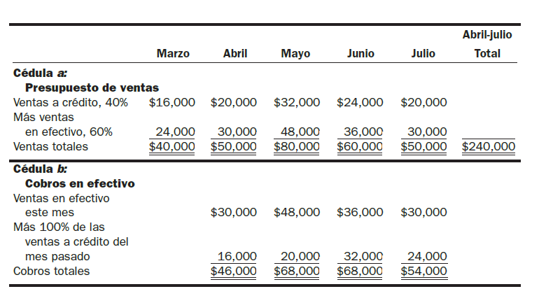
PRESUPUESTO DE VENTAS

Realice el presupuesto de ventas, a continuación los datos:

VENTAS
Marzo | $40,000.00 | Ventas crédito | 40%
Abril | $50,000.00 | Ventas contado | 60%
Mayo | $80,000.00
Junio | $60,000.00
Julio | $50,000.00

Los cobros se toman el porcentaje de contado del mes actual y se suma la ventas de crédito del mes anterior.

Presupuesto de Compras

 |  |  | Marzo | Abril | Mayo | Junio | Julio | Abril - Julio
Ventas de crédito 40% |  |  | $16,000.00 | $20,000.00 | $32,000.00 | $24,000.00 | $20,000.00
más: ventas de efectivo/ contado, 60% |  |  | $24,000.00 | $30,000.00 | $48,000.00 | $36,000.00 | $30,000.00
Ventas totales |  |  | $40,000.00 | $50,000.00 | $80,000.00 | $60,000.00 | $50,000.00 | $240,000.00

Cobros en efectivo (contado)
Ventas en efectivo este mes |  |  |  | $30,000.00 | $48,000.00 | $36,000.00 | $30,000.00
más 100% de las ventas a crédito del mes pasado |  |  |  | $16,000.00 | $20,000.00 | $32,000.00 | $24,000.00
Cobros totales |  |  |  | $46,000.00 | $68,000.00 | $68,000.00 | $54,000.00 | $236,000.00

